Sheet 1
Table 1
R1 | 5 | Eq1 | 26.666666667 | 8.8888888889 | Ω = Req
R2 | 5 | Eq2 | 26.666666667
R3 | 5 | Eq3 | 26.666666667
R4 | 10
R5 | 20 |  | 5 | 10 | 15
R6 | 10 |  |  | 20
R7 | 20 |  | 5 | 10 | 15
R8 | 10 |  |  | 20
R9 | 20 |  | 5 | 10 | 15
R10 | 15 |  |  | 20
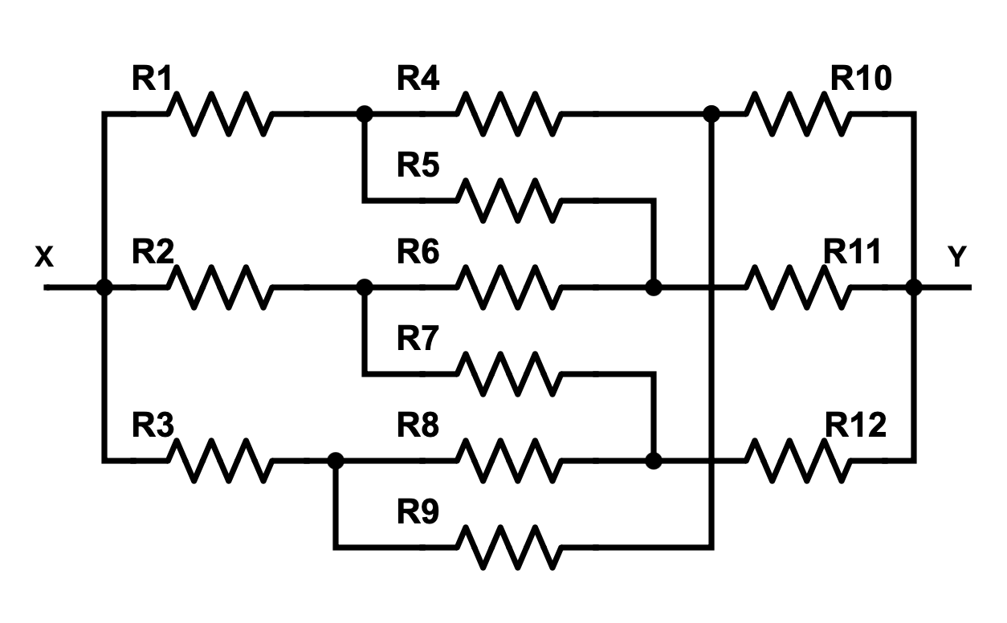
R11 | 15
R12 | 15

